ENTRENAMIENTO
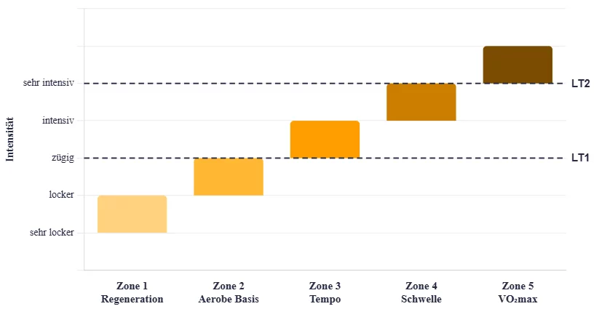

 | Corredor: | Maratón de Bs.As | Fecha de inicio/finalizaciòn:
 | Objetivo: | 20 de Septiembre de 2026
 | Edad:
 | Localidad:
 | Observaciones:
 | Datos de carrera:

 | *Cuando aparece la palabra montaña o el color verde en el borde superior el trabajo debe realizarse en zona de terreno irregular, blando, pasto, mèdanos, puentes o todo aquellos que NO represente llanura o asfalto.

Junio/ Julio | Semana | Lunes | Martes | Mièrcoles | Jueves | Viernes | Sàbado | Domingo
2026-06-22 | 1 | E.C 3 km de c.c.s (Z2) + 2 x 3 km de C.C.U en Ritmo Maratón con terreno variado cada 500 mts entre montaña y calle (R Maratón/ PP 2.30 min) + 1 x 2 km de C.C.U alternando terreno cada 1 km en calle y montaña (Ritmo MM) + 2 km de v.c. | Fondo de 15 km de C.C.V alternando en relación 3:2 entre C.C.S (Z2) y Ritmo Maratón. | Fondo lipolitico de 14 km alternando cada 2 km entre montaña y calle. Siempre se debe mantener la zona de intensidad pautada independientemente del terreno. Habrá fluctuación de RITMO, NO de zona de INTENSIDAD (Z2). | E.C 3 km de c.c.s (Z2) + 2 x 20 min de C.C.P en relación 10:5:5 min entre 10 a 15” + lento que el Ritmo Maratón, Ritmo Maratón y 10/15” + rápido que el ritmo Maratón (PP 4 min) + 2 km de v.c. | BP 45 min (Z2) | E.C 3 km de c.c.s (Z2) + 6 progresiones de 100 mts con PP completa + 3 x 3 km de C.C.U (Ritmo Maratón/ PA de 1 km de C.C.S en Z2) + 2 km de v.c. | Descanso
2026-06-29 | 2 | E.C 3 km de c.c.s (Z2) + 6 x 1.500 mts de C.C.P. Se realiza el primer km en ritmo maratón en montaña y los últimos 500 mts en ritmo de MM en calle (PP 2 min) + 2 km de v.c. | Fondo de 16 km de C.C.V alternando cada 4 km entre C.C.S (Z2), Ritmo Maratón, C.C.S (Z2) y Ritmo MM. | Fondo lipolitico de 12 km en montaña (Z2). | E.C 3 km de c.c.s (Z2) + 1 x 4 km de C.C.U (Ritmo Maratón/ 2.15 min) + 1 x 2 km de C.C.U (Ritmo MM/ PP 2 min) + 2 x 500 mts de C.C.R (Z5/ PP 1 min) + 2 km de v.c. | BP 50 min (Z2) | Fondo en calle de 26 km de C.C.P. Se va a realizar el fondo en progresión de ritmo desde Z2 a Z4 con LD de esfuerzo. Idealmente pensar en la estrategia de carrera para el día D :) | Descanso
2026-07-06 | 3 | E.C 3 km de c.c.s (Z2) + 4 x 2 km de C.C.U en ritmo maratón alternando por repetición entre montaña y calle (Ritmo M/ PP 2:15 min) + 2 km de v.c. | Fondo de 17 km de C.C.U (Z3). | Fondo lipolitico en calle de 14 km de C.C.S (Z2). | E.C 3 km de c.c.s (Z2) + 5 x 2 km de C.C.U (Ritmo Maratón/ PA Trote suave 2 min) + 2 km de v.c. | BP 45 min (Z2) | E.C 4 km de c.c.s (Z2) + 10 x 1 km de C.C.U (Alternando cada 1 km entre ritmo maratón y ritmo MM/ PP 1:15 min) + 2 km de v.c. Si respetas el ritmo el trabajo será el adecuado y no tan intenso. Trabajar sobre el objetivo de automatizar de ritmo de competencia. | Descanso
2026-07-13 | 4 | E.C 2.5 km de c.c.s (Z2) + 6 activaciones de TP con PP completa + 5 x 1.200 mts de C.C.P realizando 1 km en calle en ritmo maratón + 200 mts finales en montaña en TP (PP 1:50 min) + 2 km de v.c. | Fondo lipolitico de 14 km de C.C.S (Z2). | Fondo en montaña de 12 km alternando en relación 2:1:1 km entre C.C.S (Z2), Ritmo M y Ritmo MM. | E.C 3 km de c.c.s (Z2) + 6 progresiones de 100 mts con PP completa + 8 x 400 mts de C.C.R (Z4 LS/PP 1:10 min) | BP 35 min (Z2) | Fondo en calle de 18 km de C.C.P con aumento de ritmo cada 6 km. Se comienza 45” + lento que el ritmo maratón, luego se pasa a 15/20” + lento que el RM y por último los 6 km finales en ritmo de comptencia. | Descanso

 |  |  | PB
 |  | 10 km: | 0:52:27 | x 2,223 | 10 km x 2,2 = 1/2 maratón
 |  | 21 km: | 1:56:36 | 21 km x 2 + 10% | 1/2 maratón x 2,1 maratón
 |  | Maratón: | 4:04:51

TABLAS DE TIEMPO
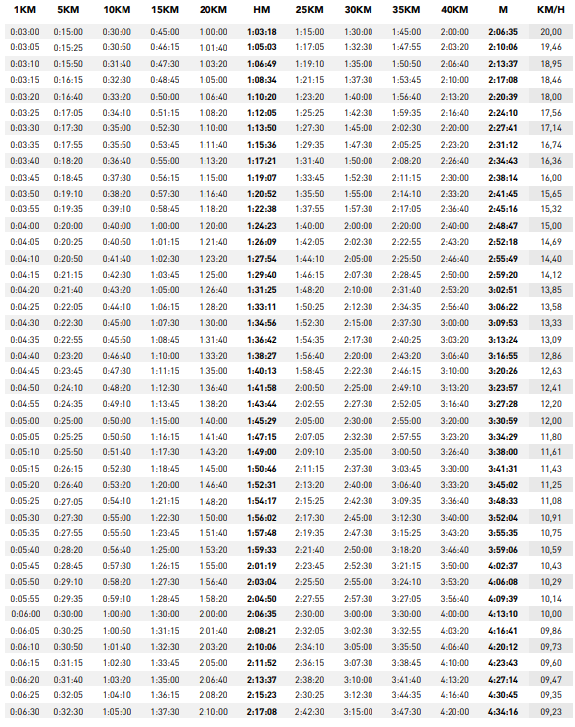

TABLAS DE EQUIVALENCIAS DE DIVE
